2.1.アカウント登録画面
2.1.アカウント登録画面
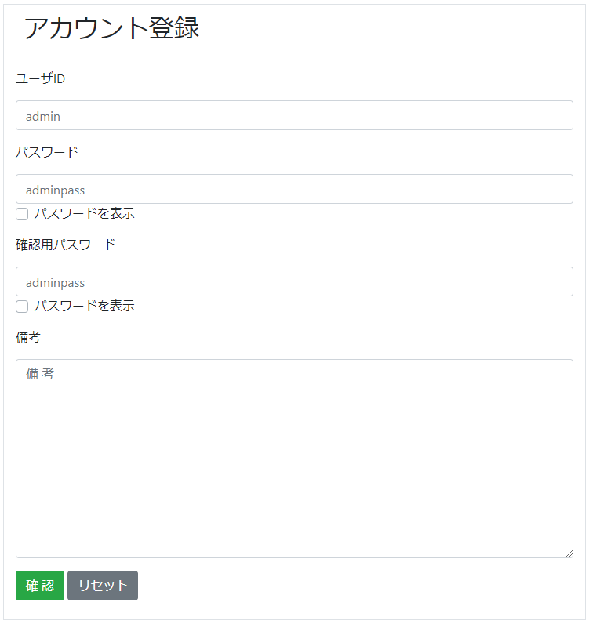

2.1.1.画面レイアウト

 | # | 項目名 |  |  | タグ種別 | 属性 | 桁 | 必須 | その他
 | 1 | ユーザID |  |  | 入力 | 半角英数字 | 16 | ◯：必須
 | 2 | パスワード |  |  | 入力 | 半角英数字 | 16 | ◯：必須
 | 3 |  |  |  | チェックボックス
 | 4 | 確認用パスワード |  |  | 入力 | 半角英数字 | 16 | ◯：必須
 | 5 |  |  |  | チェックボックス
 | 6 | 備考 |  |  | 入力 |  | 256 | △：任意
 | 7 | 確認 |  |  | ボタン
 | 8 | リセット |  |  | ボタン

2.1.2.処理詳細

 | # | アクション |  | 処理概要 |  | 処理詳細 |  |  |  | 例外概要 | 例外詳細
 | 1 | 初期表示 |  | - |  | - |  |  |  | - | -
 | 2 | パスワード（チェックボックス） 確認用パスワード（チェックボックス） チェック時 |  | 入力値を表示/非表示制御を行う |  | チェックボックスがチェック状態の場合、対象の項目の値を表示する チェックボックスが非チェック状態の場合、対象の項目の値を"****"で表示する |  |  |  | - | -
 | 3 | 確認ボタン押下 |  | 入力チェック |  |  |  |  |  | 必須チェック | ユーザIDが未入力の場合、"ユーザIDが未入力です" 表示 パスワードが未入力の場合、"パスワードが未入力です" 表示 確認パスワードが未入力の場合、"確認パスワードが未入力です" 表示
 | 4 |  |  |  |  |  |  |  |  | 型チェック | ユーザIDが半角英数字以外の場合、"ユーザIDは半角英数で入力してください" 表示 パスワードが半角英数字以外の場合、"パスワードが半角英数で入力してください" 表示 確認パスワードが半角英数字以外の場合、"確認用パスワードが半角英数で入力してください" 表示
 | 5 |  |  |  |  |  |  |  |  | 上限値チェック | ユーザIDが17桁以上の場合、"ユーザIDは16桁以下で入力してください" 表示 パスワードが17桁以上の場合、"パスワードは16桁以下で入力してください" 表示 確認パスワードが17桁以上の場合、"確認用パスワードは16桁以下で入力してください" 表示
 | 6 |  |  |  |  |  |  |  |  | 下限値チェック | ユーザIDが2桁未満の場合、"ユーザIDは2桁以上で入力してください" 表示 パスワードが2桁未満の場合、"パスワードは2桁以上で入力してください" 表示 確認パスワードが2桁未満の場合、"確認用パスワードは2桁以上で入力してください" 表示
 | 7 |  |  | アカウント重複チェック |  | 2.1.3.1.アカウント情報検索 より 検索したアカウント情報が存在する場合、例外処理参照 |  |  |  | アカウント情報重複チェックエラー | エラーメッセージ：指定されたユーザIDは既にアカウント情報が登録されています
 | 8 |  |  | アカウント登録確認画面へ遷移 |  | 2.2.アカウント登録確認画面 参照 |  |  |  | - | -
 | 9 | リセットボタン押下 |  | 入力情報をクリアする |  |  |  |  |  | - | -

2.1.3.DB処理

 | 2.1.3.1.アカウント情報検索
 |  | SELECT
 |  |  | *
 |  | FROM
 |  |  | ACCOUNT
 |  | WHERE
 |  |  | USER_ID = 入力されたユーザID

2.1.4.備考

2.2.アカウント登録確認画面
2.2.アカウント登録確認画面
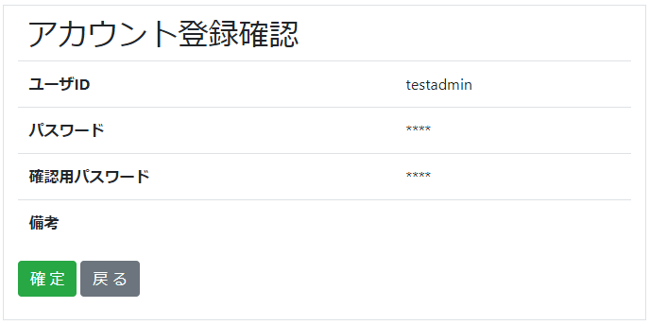

2.2.1.画面レイアウト

 | # | 項目名 |  |  | タグ種別 | 属性 | 桁 | 必須 | その他
 | 1 | ユーザID |  |  | 表示 |  |  |  | 入力情報.ユーザID
 | 2 | パスワード |  |  | 表示 |  |  |  | 入力情報.パスワード
 | 3 | 確認用パスワード |  |  | 表示 |  |  |  | 入力情報.確認用パスワード
 | 4 | 備考 |  |  | 表示 |  |  |  | 入力情報.備考
 | 5 | 確定 |  |  | ボタン
 | 6 | 戻る |  |  | ボタン

2.2.2.処理詳細

 | # | アクション | 処理概要 |  |  | 処理詳細 |  |  |  | 例外概要 |  | 例外詳細
 | 1 | 初期表示 | - |  |  | - |  |  |  | - |  | -
 | 2 | 確定ボタン押下 | アカウント情報登録 |  |  | 2.2.3.1.アカウント情報登録 参照 |  |  |  | - |  | -
 | 3 |  | 健康情報ファイル設定情報登録 |  |  | 2.2.3.2.健康情報ファイル設定情報登録 参照 |  |  |  | - |  | -
 | 4 |  | アカウント登録完了画面へ遷移 |  |  | 2.3.アカウント登録完了画面 参照 |  |  |  | - |  | -
 | 5 | 戻るボタン押下 | アカウント登録画面に遷移 |  |  | 入力情報を保持してアカウント登録画面に遷移 2.1.アカウント登録画面 参照 |  |  |  | - |  | -

2.2.3.DB処理

 | 2.2.3.1.アカウント情報登録
 |  | 入力 |  | 項目名 |  | 編集仕様 |  |  |  |  | 出力 |  | 項目名
 |  | 入力情報 |  | ユーザID |  |  |  |  |  |  | アカウント情報 |  | ユーザID
 |  |  |  | パスワード |  |  |  |  |  |  |  |  | パスワード
 |  | - |  | - |  | "0"（固定値） |  |  |  |  |  |  | 削除フラグ
 |  |  |  |  |  | システム日時 + 6ヶ月 |  |  |  |  |  |  | パスワード有効期限
 |  | 入力情報 |  | 備考 |  |  |  |  |  |  |  |  | 備考
 |  |  |  | ユーザID、パスワード |  | 2.2.4.1.APIキー作成アルゴリズム 参照 |  |  |  |  |  |  | APIキー
 |  | - |  | - |  | システム日時 |  |  |  |  |  |  | 更新日時
 |  |  |  |  |  | システム日時 |  |  |  |  |  |  | 登録日時

 | 2.2.3.2.健康情報ファイル設定情報登録
 |  | 入力 |  | 項目名 |  | 編集仕様 |  |  |  |  | 出力 |  | 項目名
 |  | 入力情報 |  | ユーザID |  |  |  |  |  |  | 健康情報ファイル設定 |  | ユーザID
 |  | - |  | - |  | "0"（固定値） |  |  |  |  |  |  | ヘッダーフラグ
 |  |  |  |  |  | "0"（固定値） |  |  |  |  |  |  | フッターフラグ
 |  |  |  |  |  | "0"（固定値） |  |  |  |  |  |  | マスクフラグ
 |  |  |  |  |  | "0"（固定値） |  |  |  |  |  |  | 囲い文字利用フラグ
 |  |  |  |  |  | システム日時 |  |  |  |  |  |  | 更新日時
 |  |  |  |  |  | システム日時 |  |  |  |  |  |  | 登録日時

2.2.4.備考

 | 2.2.4.1.APIキー作成アルゴリズム
 |  | パスワードに対し、ユーザIDをソルトとして、SHA256でハッシュ化した値をAPIキーとする

2.3.アカウント登録完了画面
2.3.アカウント登録完了画面
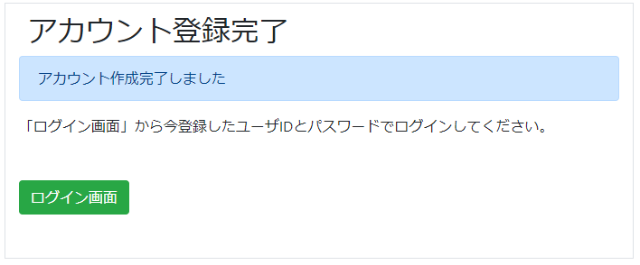

2.3.1.画面レイアウト

 | # | 項目名 |  | タグ種別 | 属性 | 桁 | 必須 | その他
 | 1 | 完了メッセージ |  | 表示
 | 2 | ログイン画面 |  | ボタン

2.3.2.処理詳細

 | # | アクション | 処理概要 |  | 処理詳細 |  |  |  | 例外概要 | 例外詳細
 | 1 | 初期表示 |  |  |  |  |  |  | - | -
 | 2 | ログイン画面ボタン押下 | ログイン画面に遷移 |  | 設計書_1.0.ログイン機能 [2.1.ログイン画面]シート 参照 |  |  |  | - | -

2.3.3.DB処理

2.3.4.備考

2.4.アカウント設定入力画面
2.4.アカウント設定変更画面

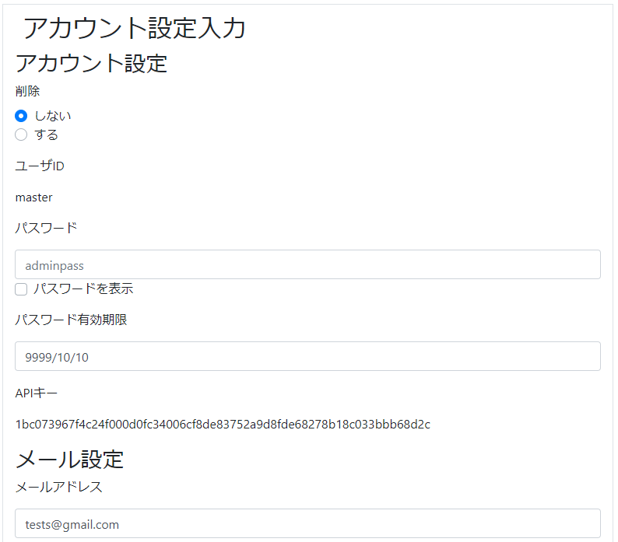
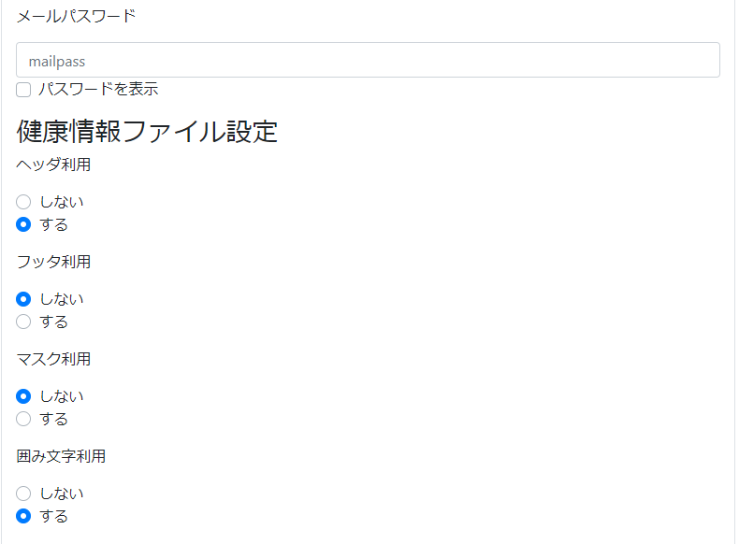


2.4.1.画面レイアウト

 | # | 項目名 |  |  | タグ種別 | 属性 | 桁 | 必須 | その他
 | アカウント設定
 | 1 | 削除 |  |  | ラジオボタン |  |  | ◯：必須
 | 2 | ユーザID |  |  | 表示
 | 3 | パスワード |  |  | 入力 | 半角英数字 |  | ◯：必須
 | 4 | パスワード有効期限 |  |  | 入力 | YYYY/MM/DD |  | ◯：必須
 | 5 | APIキー |  |  | 表示
 | メール設定
 | 6 | メールアドレス |  |  | 入力 | 半角英数記号 |  | ◯：必須
 | 7 | メールパスワード |  |  | 入力 | 半角英数字 |  | ◯：必須
 | 健康情報ファイル設定
 | 8 | ヘッダ利用 |  |  | ラジオボタン |  |  | ◯：必須
 | 9 | フッタ利用 |  |  | ラジオボタン |  |  | ◯：必須
 | 10 | マスク利用 |  |  | ラジオボタン |  |  | ◯：必須
 | 11 | 囲み文字利用 |  |  | ラジオボタン |  |  | ◯：必須
 | 12 | 備考 |  |  | 入力 |  |  | △：任意
 | 13 | 確認 |  |  | ボタン
 | 14 | リセット |  |  | ボタン

2.4.2.処理詳細

 | # | アクション |  | 処理概要 |  | 処理詳細 |  |  |  | 例外概要 | 例外詳細
 | 1 | 初期表示 |  | セッションからユーザIDを取得 |  | - |  |  |  | - | -
 | 2 |  |  | アカウント情報を検索 |  | 2.4.3.1.アカウント情報検索 参照 |  |  |  | - | -
 | 3 |  |  | メール情報を検索 |  | 2.4.3.2.メール情報検索 参照 |  |  |  | - | -
 | 4 |  |  | 健康情報ファイル設定情報を検索 |  | 2.4.3.3.健康情報ファイル設定情報検索 参照 |  |  |  | - | -
 | 5 | 確認ボタン押下 |  | 入力チェックを行う |  | - |  |  |  | 必須チェック | ユーザIDが未入力の場合、"ユーザIDが未入力です" 表示 パスワードが未入力の場合、"パスワードが未入力です" 表示 削除フラグが未入力の場合、"削除フラグが未入力です" 表示 メールアドレスが未入力の場合、"メールアドレスが未入力です" 表示 メールパスワードが未入力の場合、"メールパスワードが未入力です" 表示 パスワード有効期限が未入力の場合、"パスワード有効期限が未入力です" 表示 ヘッダ利用フラグが未入力の場合、"ヘッダ利用フラグが未入力です" 表示 フッタ利用フラグが未入力の場合、"フッタ利用フラグが未入力です" 表示 マスク利用フラグが未入力の場合、"マスク利用フラグが未入力です" 表示 囲み文字利用フラグが未入力の場合、"囲み文字利用フラグが未入力です" 表示
 | 6 |  |  |  |  |  |  |  |  | 型チェック | ユーザIDが半角英数字以外の場合、"ユーザIDが半角英数でありません" 表示 パスワードが半角英数字以外の場合、"パスワードが半角英数でありません" 表示 削除フラグが半角数字以外の場合、"削除フラグが半角数字でありません" 表示 メールパスワードが半角英数以外の場合、"メールパスワードが半角英数でありません" 表示 ヘッダ利用フラグが0,1以外の場合、"ヘッダ利用有無フラグの値が不正です" 表示 フッタ利用フラグが0,1以外の場合、"フッタ利用有無フラグの値が不正です" 表示 マスク利用フラグが0,1以外の場合、"マスク利用有無フラグの値が不正です" 表示 囲み文字利用フラグが0,1以外の場合、"囲み文字利用有無フラグの値が不正です" 表示
 | 7 |  |  |  |  |  |  |  |  | 上限値チェック | ユーザIDが17桁以上の場合、"ユーザIDは16桁以下で入力してください" 表示 パスワードが17桁以上の場合、"パスワードは16桁以下で入力してください" 表示 備考が256桁以上の場合、"備考は256桁以下で入力してください" 表示
 | 8 |  |  |  |  |  |  |  |  | 下限値チェック | ユーザIDが2桁未満の場合、"ユーザIDは2桁以上で入力してください" 表示 パスワードが2桁未満の場合、"パスワードは2桁以上で入力してください" 表示
 | 9 |  |  | アカウント設定確認画面に遷移する |  | 2.5.アカウント設定確認画面 参照 |  |  |  | - | -
 | 10 | リセットボタン押下 |  | 入力情報をクリアする |  | - |  |  |  | - | -

2.4.3.DB処理

 | 2.4.3.1.アカウント情報検索
 |  | SELECT
 |  |  | *
 |  | FROM
 |  |  | ACCOUNT
 |  | WHERE
 |  |  | USER_ID = ユーザID

 | 2.4.3.2.メール情報検索
 |  | SELECT
 |  |  | *
 |  | FROM
 |  |  | MAIL_INFO
 |  | WHERE
 |  |  | USER_ID = ユーザID

 | 2.4.3.3.健康情報ファイル設定情報検索
 |  | SELECT
 |  |  | *
 |  | FROM
 |  |  | HEALTH_INFO_FILE_SETTING
 |  | WHERE
 |  |  | USER_ID = ユーザID

2.4.4.備考

2.5.アカウント設定確認画面
2.5.アカウント設定確認画面
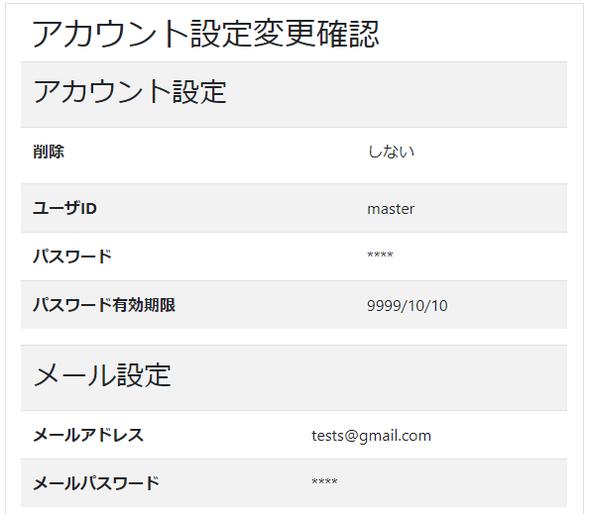
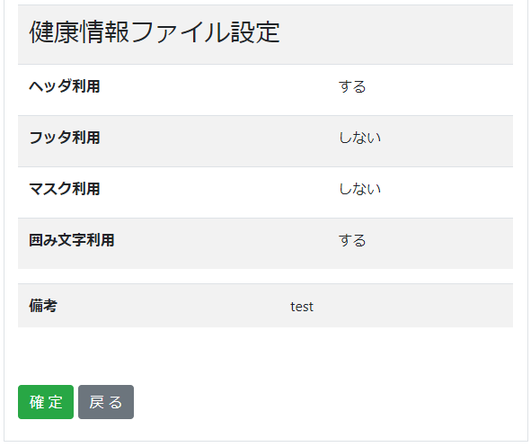

2.5.1.画面レイアウト

 | # | 項目名 |  |  |  | タグ種別 | 属性 | 桁 | 必須 | その他
 | アカウント設定
 | 1 | 削除 |  |  |  | 表示 |  |  |  | 前画面情報を表示
 | 2 | ユーザID |  |  |  | 表示 |  |  |  | 前画面情報を表示
 | 3 | パスワード |  |  |  | 表示 |  |  |  | 前画面情報を表示
 | 4 | パスワード有効期限 |  |  |  | 表示 |  |  |  | 前画面情報を表示
 | 5 | APIキー |  |  |  | 表示 |  |  |  | 前画面情報を表示
 | メール設定
 | 6 | メールアドレス |  |  |  | 表示 |  |  |  | 前画面情報を表示
 | 7 | メールパスワード |  |  |  | 表示 |  |  |  | 前画面情報を表示
 | 健康情報ファイル設定
 | 8 | ヘッダ利用 |  |  |  | 表示 |  |  |  | 前画面情報を表示
 | 9 | フッタ利用 |  |  |  | 表示 |  |  |  | 前画面情報を表示
 | 10 | マスク利用 |  |  |  | 表示 |  |  |  | 前画面情報を表示
 | 11 | 囲み文字利用 |  |  |  | 表示 |  |  |  | 前画面情報を表示
 | 12 | 備考 |  |  |  | 表示 |  |  |  | 前画面情報を表示
 | 13 | 確定 |  |  |  | ボタン
 | 14 | 戻る |  |  |  | ボタン

2.5.2.処理詳細

 | # | アクション |  | 処理概要 |  |  | 処理詳細 |  |  |  | 例外概要 |  | 例外詳細
 | 1 | 初期表示 |  | - |  |  | - |  |  |  | - |  | -
 | 2 | 確定ボタン押下 |  | セッションからユーザIDを取得 |  |  | - |  |  |  | - |  | -
 | 3 |  |  | ユーザIDチェック |  |  | #2で取得したユーザIDと入力情報.ユーザIDが一致するかチェックを行う |  |  |  | - |  | エラーコード：DW0027 エラーメッセージ：不正リクエストエラーです
 | 4 |  |  | アカウント情報を検索 |  |  | 2.5.3.1.アカウント情報検索 参照 |  |  |  | - |  | -
 | 5 |  |  | アカウント情報を更新 |  |  | 2.5.3.2.アカウント情報更新 参照
 | 6 |  |  | メール情報を検索 |  |  | 2.5.3.3.メール情報検索 参照 |  |  |  | - |  | -
 | 7 |  |  | メール情報が登録されている場合
 | 8 |  |  |  | メール情報を更新 |  | 2.5.3.4.メール情報更新 参照 |  |  |  | - |  | -
 | 9 |  |  | メール情報が登録されていない場合
 | 10 |  |  |  | メール情報を作成 |  | 2.5.3.5.メール情報作成 参照 |  |  |  | - |  | -
 | 11 |  |  | 健康情報ファイル設定情報を更新 |  |  |  |  |  |  | - |  | -
 | 12 |  |  |  |  |  |  |  |  |  | - |  | -
 | 13 | 戻るボタン押下 |  | アカウント設定入力画面に遷移 |  |  | 入力情報を保持してアカウント設定入力画面に遷移 2.4.アカウント設定入力画面 参照 |  |  |  | - |  | -

2.5.3.DB処理

 | 2.5.3.1.アカウント情報検索
 |  | SELECT
 |  |  | *
 |  | FROM
 |  |  | ACCOUNT
 |  | WHERE
 |  |  | USER_ID = ユーザID

 | 2.5.3.2.アカウント情報更新
 |  | 入力 |  |  | 項目名 |  | 編集仕様 |  |  |  |  | 出力 |  | 項目名
 |  | アカウント情報 |  |  | ユーザID |  |  |  |  |  |  | アカウント情報 |  | ユーザID
 |  | 入力情報 |  |  | パスワード |  |  |  |  |  |  |  |  | パスワード
 |  |  |  |  | 削除フラグ |  |  |  |  |  |  |  |  | 削除フラグ
 |  |  |  |  | パスワード有効期限 |  |  |  |  |  |  |  |  | パスワード有効期限
 |  |  |  |  | 備考 |  |  |  |  |  |  |  |  | 備考
 |  | アカウント情報 |  |  | APIキー |  |  |  |  |  |  |  |  | APIキー
 |  |  |  |  |  |  | システム日時 |  |  |  |  |  |  | 更新日時
 |  | アカウント情報 |  |  | 登録日時 |  |  |  |  |  |  |  |  | 登録日時

 | 2.5.3.3.メール情報検索
 |  | SELECT
 |  |  | *
 |  | FROM
 |  |  | MAIL_INFO
 |  | WHERE
 |  |  | USER_ID = ユーザID

 | 2.5.3.4.メール情報更新
 |  | 入力 |  |  | 項目名 |  | 編集仕様 |  |  |  |  | 出力 |  | 項目名
 |  | メール情報 |  |  | ユーザID |  |  |  |  |  |  | メール情報 |  | ユーザID
 |  | 入力情報 |  |  | メールアドレス |  |  |  |  |  |  |  |  | メールアドレス
 |  |  |  |  | メールパスワード |  |  |  |  |  |  |  |  | メールパスワード
 |  |  |  |  |  |  | システム日時 |  |  |  |  |  |  | 更新日時
 |  | メール情報 |  |  | 登録日時 |  |  |  |  |  |  |  |  | 登録日時

 | 2.5.3.5.メール情報作成
 |  | 入力 |  |  | 項目名 |  | 編集仕様 |  |  |  |  | 出力 |  | 項目名
 |  | アカウント情報 |  |  | ユーザID |  |  |  |  |  |  | メール情報 |  | ユーザID
 |  | 入力情報 |  |  | メールアドレス |  |  |  |  |  |  |  |  | メールアドレス
 |  |  |  |  | メールパスワード |  |  |  |  |  |  |  |  | メールパスワード
 |  |  |  |  |  |  | システム日時 |  |  |  |  |  |  | 更新日時
 |  |  |  |  |  |  | システム日時 |  |  |  |  |  |  | 登録日時

 | 2.5.3.6.健康情報ファイル設定情報更新
 |  | 入力 |  |  | 項目名 |  | 編集仕様 |  |  |  |  | 出力 |  | 項目名
 |  | 健康情報ファイル設定情報 |  |  | ユーザID |  |  |  |  |  |  | 健康情報ファイル設定情報 |  | ユーザID
 |  | 入力情報 |  |  | ヘッダ利用フラグ |  |  |  |  |  |  |  |  | ヘッダ利用フラグ
 |  |  |  |  | フッタ利用フラグ |  |  |  |  |  |  |  |  | フッタ利用フラグ
 |  |  |  |  | マスク利用フラグ |  |  |  |  |  |  |  |  | マスク利用フラグ
 |  |  |  |  | 囲み文字利用フラグ |  |  |  |  |  |  |  |  | 囲み文字利用フラグ
 |  |  |  |  |  |  | システム日時 |  |  |  |  |  |  | 更新日時
 |  | 健康情報ファイル設定情報 |  |  | 登録日時 |  |  |  |  |  |  |  |  | 登録日時

2.5.4.備考

